Objetos
PRÁTICAS 03 - NÍVEL INICIANTE

Recriar a imagem ao lado.
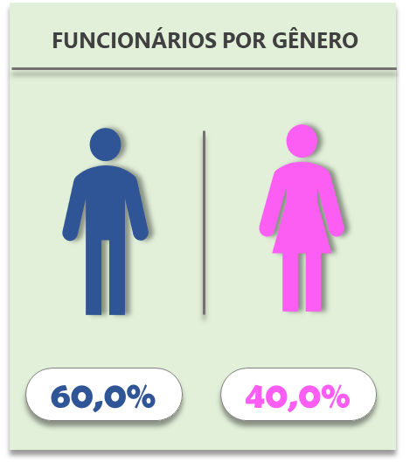

Base
Homens | 60.0%
Mulheres | 40.0%

